상품제안서
CG161 더바디 이코노믹 휴대용 요가용품 요가매트 파우치 | 상품코드: F24384

 |  |  |  |  |  |  | 02-412-0044 | www.easy1.co.kr
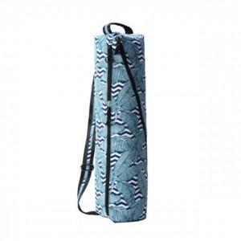

【상세/제작정보】

【인쇄/포장옵션】 | / 포장불가능

【공급단가】 | 수량 | 20~ | 50~ | 100~ | 300~ | 500~
*VAT별도 | 단가 | 30,780원 | 29,640원 | 28,500원 | 27,360원 | 26,670원

【상품 URL】 | http://www.easy1.co.kr/src/goods_detail.php?gdno=24384

